2.クラス構成
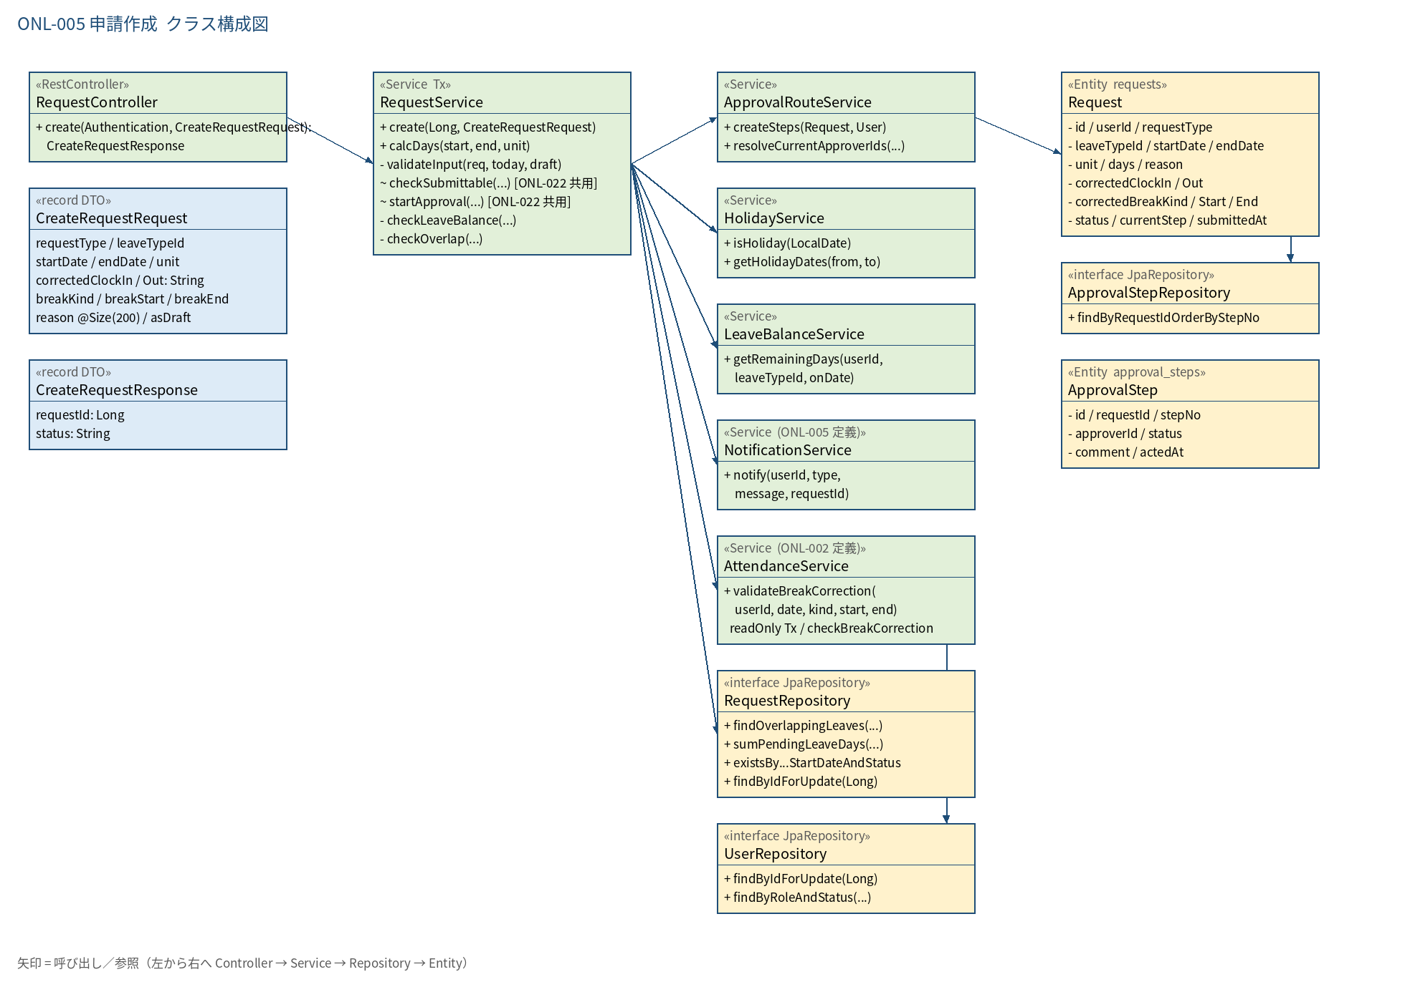
2.1 クラス構成図

3.シーケンス
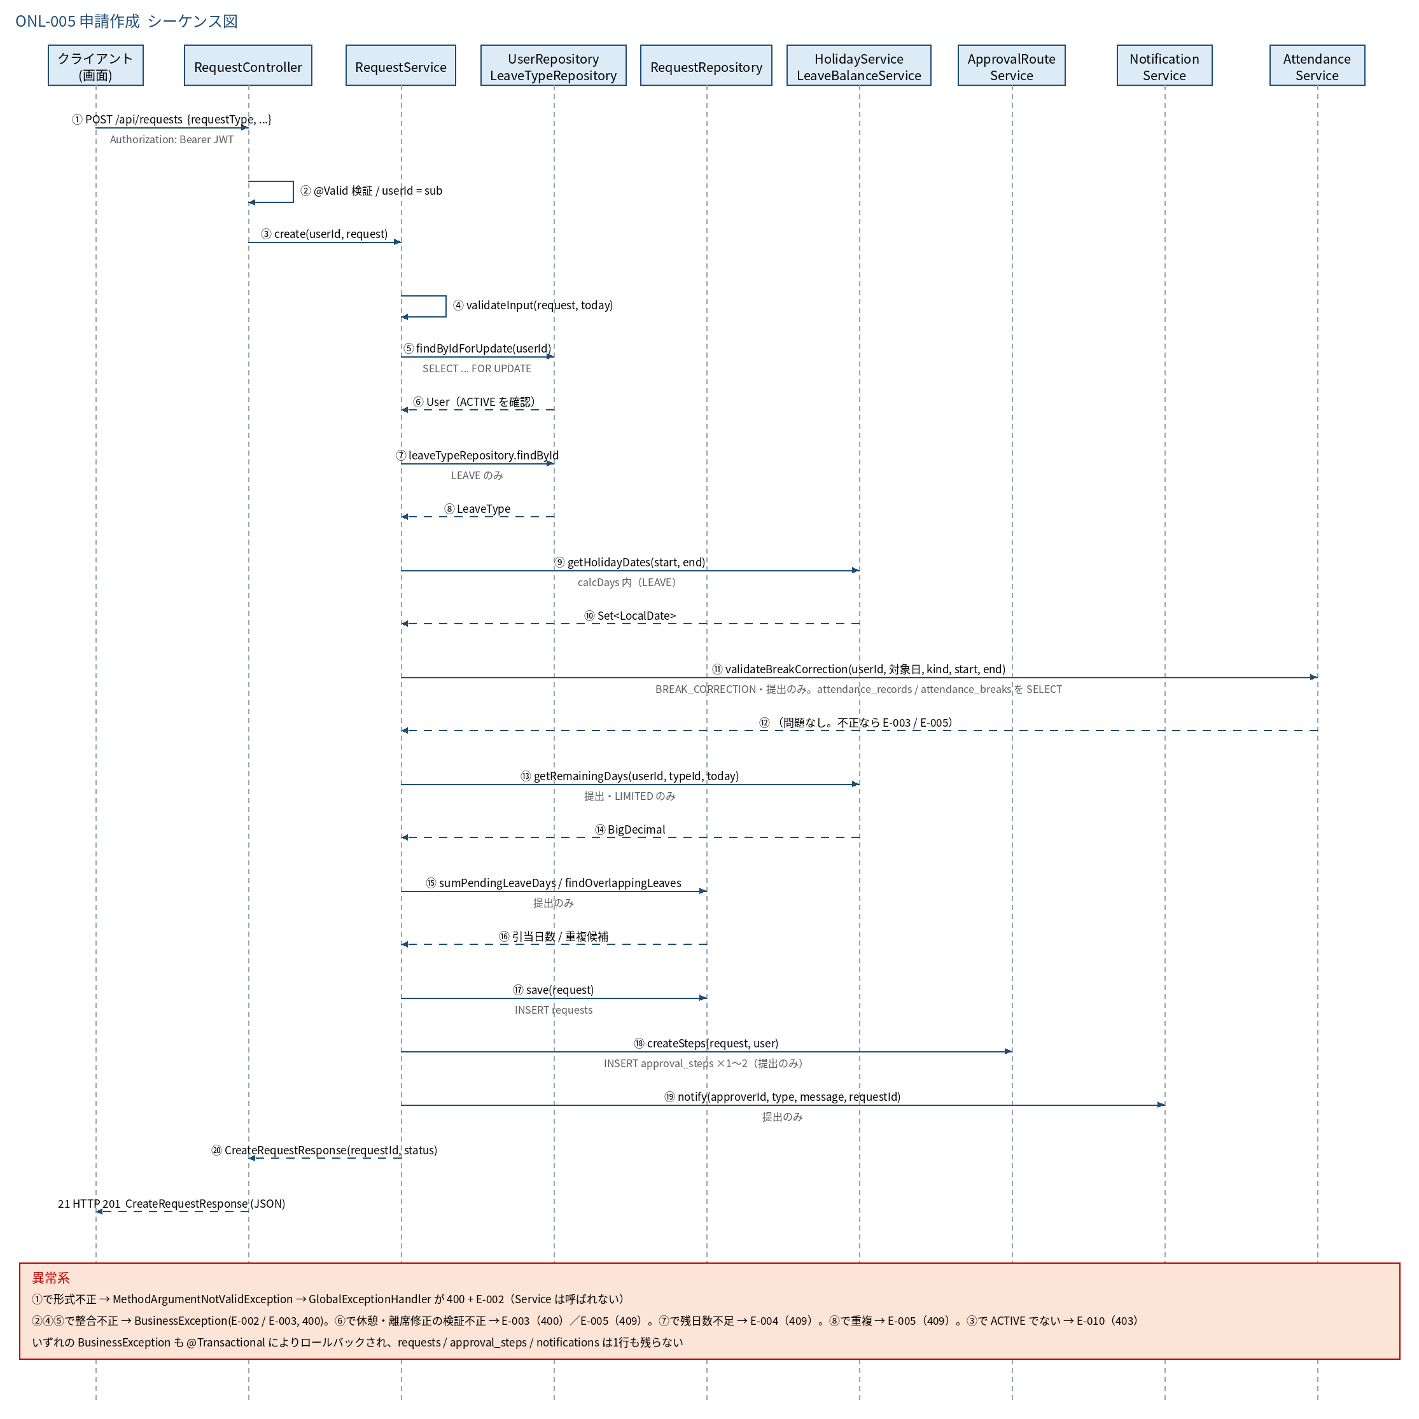
3.1 シーケンス図

5.処理フロー
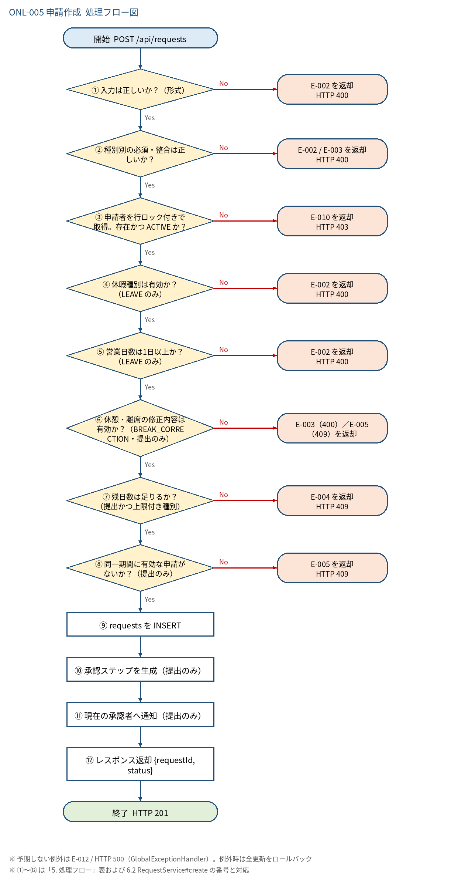
5.1 処理手順
No. | 処理 | 詳細 | 種別・分岐
① | 入力は正しいか？（形式） | Bean Validation（@Valid）で「4. 入出力」の @NotBlank / @Pattern / @Size を検証 | 判定（No → E-002 を返却 HTTP 400）
② | 種別別の必須・整合は正しいか？ | RequestService#validateInput。LEAVE: 休暇種別・日付・取得単位・期間。CLOCK_CORRECTION: 対象日・時刻・提出時の理由。BREAK_CORRECTION: 種別・開始/終了時刻・対象日（本日以前）・開始＜終了・提出時の理由 | 判定（No → E-002 / E-003 を返却 HTTP 400）
③ | 申請者を行ロック付きで取得。存在かつ ACTIVE か？ | UserRepository#findByIdForUpdate（SELECT ... FOR UPDATE）。同一ユーザーの同時申請を直列化する | 判定（No → E-010 を返却 HTTP 403）
④ | 休暇種別は有効か？（LEAVE のみ） | leave_types を ID 検索。存在し is_active=true。AM / PM は allow_half_day=true が必要 | 判定（No → E-002 を返却 HTTP 400）
⑤ | 営業日数は1日以上か？（LEAVE のみ） | calcDays で土日・祝日を除いた日数を算出（半日は 0.5）。0 日なら失敗 | 判定（No → E-002 を返却 HTTP 400）
⑥ | 休憩・離席の修正内容は有効か？（BREAK_CORRECTION・提出のみ） | AttendanceService#validateBreakCorrection(userId, 対象日, breakKind, 開始日時, 終了日時)（本書 6.x。ONL-022・ONL-010 と共用）。①対象日に出勤打刻がある ②開始＜終了 ③出勤〜退勤（退勤前は出勤以降）の範囲内 ④対象日の既存の区間と重ならない。asDraft=true はスキップ | 判定（No → E-003（400）／E-005（409）を返却）
⑦ | 残日数は足りるか？（提出かつ上限付き種別） | 残 − PENDING 引当 ≧ 申請日数。asDraft=true / UNLIMITED / 打刻修正はスキップ | 判定（No → E-004 を返却 HTTP 409）
⑧ | 同一期間に有効な申請がないか？（提出のみ） | 休暇: PENDING / APPROVED の期間重複。打刻修正・休憩離席修正: 同じ申請種別・同日の PENDING。asDraft=true はスキップ | 判定（No → E-005 を返却 HTTP 409）
⑨ | requests を INSERT | status = DRAFT or PENDING、current_step = 0 or 1、submitted_at = 現在日時 or NULL。休憩離席修正は corrected_break_kind / start / end も保存 | 処理
⑩ | 承認ステップを生成（提出のみ） | ApprovalRouteService#createSteps で approval_steps を INSERT。上長なしは2段目のみ → current_step = 2 | 処理
⑪ | 現在の承認者へ通知（提出のみ） | NotificationService#notify（type=REQUEST_SUBMITTED） | 処理
⑫ | レスポンス返却 {requestId, status} | HTTP 201 Created | 処理

5.2 処理フロー図

